2025
 |  |  |  |  |  |  |  |  | Iberdrola
PRECIOh |  |  |  |  |  |  |  |  | P1 | P2 | P3 | P4 | P5 | P6
Periodo | P1 | P2 | P3 | P4 | P5 | P6 |  | 6.1 | 7 | 6.3 | 5.9 | 5.7 | 5.5 | 5.3
Pagos por Capacidad [€/MWh] |  |  |  |  |  |  |  | 3.0 | 8 | 7 | 6.4 | 6.1 | 5.8 | 5.4
2.0 TD | 0.844 | 0.14 |  |  |  |  |  |  | 2.25
3.0 TD | 1.141 | 0.527 | 0.351 | 0.264 | 0.264 | 0
6.1 TD | 0.49 | 0.225 | 0.15 | 0.113 | 0.113 | 0 |  | Prima cierres 6.1 | 3.075173 | 2.640173 | 2.315173 | 2.152173 | 1.952173 | 1.865173
6.2 TD | 0.49 | 0.225 | 0.15 | 0.113 | 0.113 | 0 |  |  | 3.424173 | 3.038173 | 2.614173 | 2.401173 | 2.101173 | 1.965173
6.3 TD | 0.49 | 0.225 | 0.15 | 0.113 | 0.113 | 0
6.4 TD | 0.49 | 0.225 | 0.15 | 0.113 | 0.113 | 0
 | Retribución del Operador del Mercado (OMIE) [€/MWh]
ROM | 0.04096 | 0.04096 | 0.04096 | 0.04096 | 0.04096 | 0.04096
 | Retribución del Operador del Sistema (REE) [€/MWh]
ROS | 0.16853 | 0.16853 | 0.16853 | 0.16853 | 0.16853 | 0.16853
 | Fondo Nacional de Eficiencia Energética [€/MWh]
FNEE | 0.975337 | 0.975337 | 0.975337 | 0.975337 | 0.975337 | 0.975337
 | Tasa Municipal [%]
Tasa | 1.5% | 1.5% | 1.5% | 1.5% | 1.5% | 1.5%
ATR
 | Término de energía de los peajes y cargos [€/MWh]
2.0 TD | 92.539 | 28.201 | 2.994 | 0 | 0 | 0
3.0 TD | 61.031 | 36.409 | 17.674 | 9.183 | 4.286 | 2.631 |  | Fecha 12/03/25, actualizado el coste FNEE
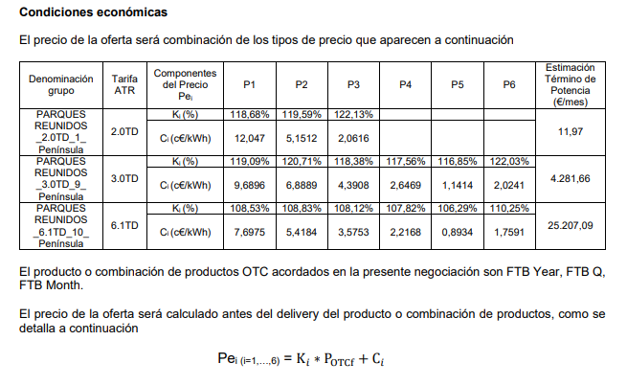
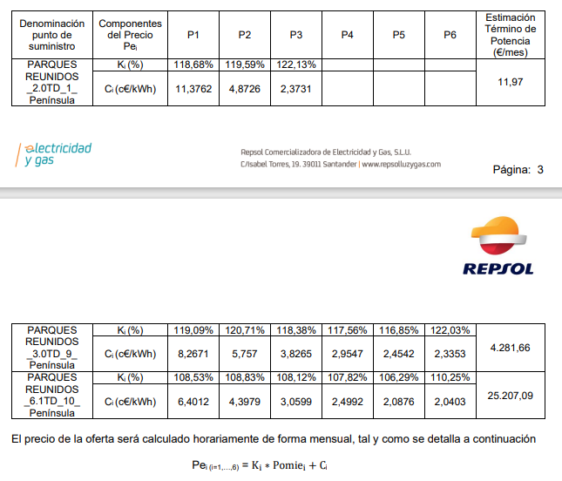
6.1 TD | 44.778 | 24.986 | 11.795 | 6.274 | 2.388 | 1.443
6.2 TD | 23.063 | 12.982 | 5.596 | 2.878 | 1.126 | 0.683
6.3 TD | 19.092 | 10.505 | 4.65 | 2.423 | 0.926 | 0.559
6.4 TD | 10.526 | 5.482 | 2.321 | 1.197 | 0.367 | 0.211

PERD
3.0 TD | 0.18 | 0.19 | 0.16 | 0.15 | 0.16 | 0.2
6.1 TD | 0.07 | 0.07 | 0.06 | 0.06 | 0.05 | 0.08
SSAA
SSAA | 9.48 | 10.77 | 11.34 | 12.29 | 13.49 | 12.21
NON COMMODITY
3.0 TD | 74.96187586 | 51.26237413 | 32.60995932 | 24.98265105 | 21.61503932 | 18.7047924
6.1 TD | 56.71366489 | 38.01841489 | 25.23031662 | 20.67709662 | 17.91521835 | 15.90941316
CONSUMO
3.0 TD | 221.88756788 | 241.13588752 | 360.5165631 | 378.44805759 | 96.543222992 | 941.56338238 |  |  |  |  |  |  |  |  | 2027 | 15.5 | 1.2
6.1 TD | 1222.443 | 1290.751 | 1211.811 | 1328.731 | 494.802 | 3713.836 |  | P1 | P2 | P3 | P4 | P5 | P6 |  | 2026 | 14 | 2.8
Ci |  |  |  |  |  |  |  | Ci Contrato Repsol solo tarifa 6.1 TD WARNER (€/MWh)
3.0 TD | 90.9215 | 64.13502 | 41.53794 | 27.76176 | 16.92776 | 21.54804 | Abierto | 52.014 | 38.0067 | 29.069 | 24.306 | 18.181 | 17.728 |  | 9.48 | 10.77 | 11.34 | 12.29 | 13.49 | 12.21
6.1 TD | 66.447 | 45.754 | 33.236 | 27.449 | 22.833 | 22.524 | Cerrado | 79.382 | 54.045 | 36.928 | 24.23 | 5.664 | 6.093
MARGEN
3.0 TD | 15.95962414 | 12.87264587 | 8.92798068 | 2.77910895 | -4.68727932 | 2.8432476 | Ponderado | 65.698 | 46.02585 | 32.9985 | 24.268 | 11.9225 | 11.9105 |  | 11.3
6.1 TD | 9.73333511 | 7.73558511 | 8.00568338 | 6.77190338 | 4.91778165 | 6.61458684
 | 8.98433511 | 8.00743511 | 7.76818338 | 3.59090338 | -5.99271835 | -3.99891316
 |  |  |  |  |  |  |  | Ci Contrato Repsol solo tarifa 3.0 TD PARQUES (€/MWh) 2026
Margen ponderado | 7.2963360849 |  |  |  |  |  | Abierto | 82.671 | 57.57 | 38.265 | 29.547 | 24.542 | 23.353
 |  |  |  |  |  |  | Cerrado | 96.896 | 68.889 | 43.908 | 26.469 | 11.414 | 20.241
Margen Warner | 1.909536418
 |  |  |  |  |  |  | Ponderado | 90.9215 | 64.13502 | 41.53794 | 27.76176 | 16.92776 | 21.54804

 |  |  |  |  |  |  |  | Ci Contrato Repsol solo tarifa 6.1 TD PARQUES (€/MWh) 2026
 |  |  |  |  |  |  | Abierto | 64.012 | 43.979 | 30.0599 | 24.992 | 20.876 | 20.403
 |  |  |  |  |  |  | Cerrado | 76.975 | 54.184 | 35.753 | 22.168 | 8.934 | 17.591

 |  |  |  |  |  |  | Ponderado | 71.53054 | 49.8979 | 33.361898 | 23.35408 | 13.94964 | 18.77204

